P Mantenimiento Servicios TI
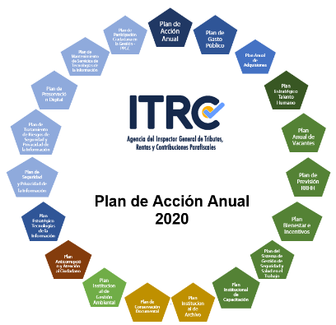

 |  | PLAN DE MANTENIMIENTO DE SERVICIOS DE TECNOLOGIAS DE LA INFORMACION

Dependencia/Proceso | Nombre de la tarea | Descripción | Política de Gestión y Desempeño Institucional | Responsable | Fecha Inicio | Fecha Fin | Fuente de Financiación
Gestión de Tecnologías de la Información | Ejecutar el mantenimiento de los componentes de seguridad física del DataCenter de acuerdo a la priorización de la OATI | Los mantenimientos se priorizarán para los componentes de Datacenter para garantizar la seguridad física de este sitio. Se excluye los servidores y demás equipos de TI instalados en los Racks por cuanto esto se resuelven por demanda de acuerdo a los certificados de soporte que se adquieren anualmente con los Fabricantes. | Gobierno Digital | Adriana del Pilar Guerra Martínez Jefe Oficina Asesora de Tecnologías de la Información | 20/05/2020 | 31/12/2020 | PGN
 | Ejecutar el mantenimiento de los equipos Activos Tecnológicos de la ITRC de acuerdo a la priorización de la OATI | Los mantenimientos se priorizarán para los equipos de propiedad de la Agencia que se encuentran activos y terminó su garantía. Se excluyen los equipos en arrendamiento por cuanto los mismos son cubiertos por demanda de acuerdo a los ANS definidos con el proveedor |  |  | 20/06/2020 | 31/12/2020
 | Ejecutar el mantenimiento a las soluciones tecnológicas implementadas en la Agencia de acuerdo a la priorización de la OATI | Los mantenimientos se priorizarán de acuerdo a las Aplicaciones, Sistemas de Información y herramientas de software específico de propiedad de la Agencia de acuerdo a los ANS definidos con cada proveedor de producto tomando como referencia las condiciones comerciales que aplican para cada producto. |  |  | 20/08/2020 | 31/12/2020

